Задача 5.2.1.78 - старая версия
 | Расчет выполнен Ольгой Цхай
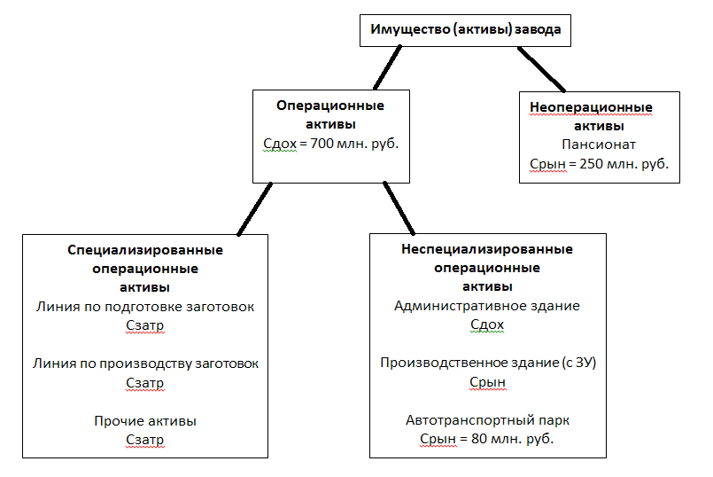
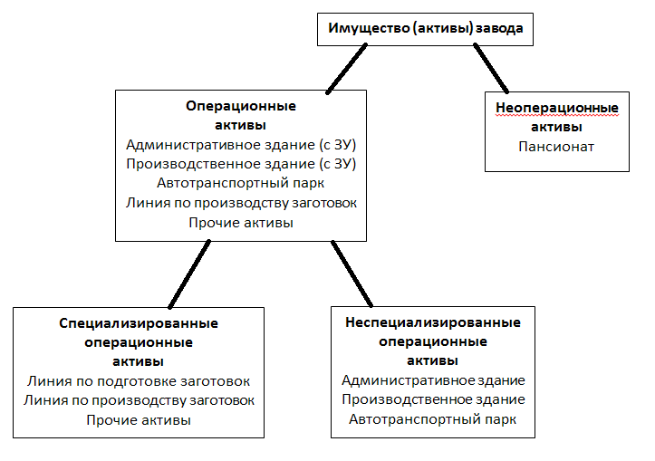

Условие (старое!)
Определить рыночную стоимость специализированной линии по производству чугунных заготовок на 01.01.2018 для залога без учета НДС. Данные по имуществу завода чугунных активов: 1. Чистый операционный доход от адм. здания 3 000 руб./кв.м в год без НДС. Площадь адм. здания 5000 кв.м. Ставка капитализации для ЕОН 12%. Под адм. зданием обособленный участок земли площадью 2 га. Рыночная стоимость данного участка 100 000 руб./сотка. 2. Рыночная стоимость производственного здания площадью 30 000 кв.м без земли 5 000 руб./кв.м без НДС. Под данным зданием участок земли 10 га рыночной стоимостью 1 000 000 руб./га. 3. Рыночная стоимость автотранспортного парка, обслуживающего завод, 80 млн.руб. без НДС. 4. Линия по подготовке заготовок для производства чугунных изделий. Полная восстановительная стоимость 120 млн. руб. без НДС. Срок службы 15 лет. Эффективный возраст 7 лет. 5. В составе имущества завода есть пансионат на Черном море стоимостью рыночной стоимостью 250 млн. руб. с НДС. 6. Прочие активы. Все прочие активы являются специализированными и задействованы в производстве продукции предприятия. Затраты на замещение как новых данных прочих активов по состоянию на дату оценки составляет 800 млн. руб. (без НДС). Физический износ 20% активов (в стоимостном выражении) составляет 20%, 30 % активов – 30%, 50% активов – 50%. Оцениваемая линия приобретена и установлена в начале 2013 г. Первоначальная стоимость 90 млн.руб.(без НДС). Нормативный срок службы 15 лет. Износ начисляется линейно. Остаточный срок службы 11 лет. Индекс изменения стоимости аналогичного оборудования с 01.01.2001 по 01.01.2018 равен 12,4, индекс с 01.01.2001 по 01.01.2013 – 15,6. Стоимость операционного имущества завода в рамках доходного подхода по состоянию на дату оценки составляет 700 млн. руб. (без НДС).

Решение |  |  |  | Расчет стоимости АДМИНИСТРАТИВНОГО ЗДАНИЯ |  |  |  | Расчет стоимости ПРОИЗВОДСТВЕННОГО ЗДАНИЯ
№ п/п | Наименование | Значение |  | № п/п | Наименование | Значение |  | № п/п | Наименование | Значение
1 | Расчет физического износа |  |  | 1 | Площадь административного здания, кв.м | 5,000 |  | 1 | Площадь производственного здания, кв.м | 30,000
1.1. | Нормативный срок службы, лет | 15.0 |  | 2 | ЧОД, руб./кв.м/год без НДС | 3,000 |  | 2 | Рыночная стоимость производственного здания (без ЗУ), руб./кв.м без НДС | 5,000
1.2. | Остаточный срок службы, лет | 11.0 |  | 3 | ЧОД, руб./год без НДС | 15,000,000 |  | 3 | Рыночная стоимость производственного здания (без ЗУ), руб. без НДС | 150,000,000
1.3. | Эффективный возраст, лет | 4.0 |  | 4 | СК для ЕОН, % | 12% |  | 4 | Площадь земельного участка, га | 10
1.3. | Физический износ, % | 26.67% |  | 5 | Стоимость административного здания, руб. без НДС | 125,000,000 |  | 5 | Рыночная стоимость земельного участка, руб./га | 1,000,000
2 | Расчет функционального устаревания |  |  | 6 | Площадь земельного участка, га | 2 |  | 6 | Рыночная стоимость земельного участка, руб. | 10,000,000
2.6. | Функциональное устаревание, % | 0.000% | нет данных для расчета функц.устаревания | 7 | Рыночная стоимость земельного участка, руб./сотка | 100,000 |  | 7 | Рыночная стоимость производственного здания (с ЗУ), млн. руб. | 160.00
3 | Расчет экономического устаревания |  |  | 8 | Рыночная стоимость земельного участка, руб. | 20,000,000
3.1. | Рыночная стоимость всех операционных активов по доходному подходу, млн. руб. | 700 |  | 9 | Рыночная стоимость административного здания (с ЗУ) по доходному подходу, млн. руб. | 145.00
3.2. | Рыночная стоимость неспециализированных операционных активов, млн. руб. | 385.00 | =по доходному подходу
3.2.1. | Рыночная стоимость административного здания (с ЗУ) по доходному подходу, млн. руб. | 145.00 | Расчет см. в табл. сбоку | Расчет стоимости ЛИНИИ ПО ПОДГОТОВКЕ ЗАГОТОВОК |  |  |  | Расчет стоимости ЛИНИИ ПО ПРОИЗВОДСТВУ ЗАГОТОВОК (БЕЗ УЧЕТА ЭК.УСТАР)
3.2.2. | Рыночная стоимость производственного здания (с ЗУ), млн. руб. | 160.00 | Расчет см. в табл. сбоку | № п/п | Наименование | Значение |  | № п/п | Наименование | Значение
3.2.3. | Рыночная стоимость автотранспортного парка, млн. руб. | 80.00 |  | 1 | Полная восстановительная стоимость, млн. руб. без НДС | 120 |  | 1 | Первоначальная стоимость по состоянию на 2013 г., млн. руб. без НДС | 90
3.3. | Рыночная стоимость специализированных операционных активов по затратному подходу, млрд. млрд. руб. | 612.5 | на данном этапе без учета экон.устар. | 2 | Нормативный срок службы, лет | 15 |  | 2 | Индекс изменения стоимости с 01.01.2001 по 01.01.2018 | 12.4
3.3.1. | Рыночная стоимость линии по подготовке заготовок по затратному подходу, млн. руб. | 64.00 | Расчет см. в табл. сбоку | 3 | Эффективный возраст, лет | 7 |  | 3 | Индекс изменения стоимости с 01.01.2001 по 01.01.2013 | 15.6
3.3.2. | Рыночная стоимость линии по подготовке заготовок по затратному подходу, млн. руб. | 52.46 | Расчет см. в табл. сбоку | 4 | Физический износ, % | 46.7% |  | 4 | Индекс изменения стоимости с 01.01.2013 по 01.01.2018 | 0.795
3.3.3. | Рыночная стоимость прочих специализированных активов по затратному подходу, млн. руб. | 496.00 | Расчет см. в табл. сбоку | 5 | Функциональное устаревание, % | 0% |  | 5 | Стоимость затрат на воспроизводство, млн. руб. без НДС по состоянию на 01.01.2018 г. | 71.54
3.4. | Экономическое устаревание, % | 48.568% |  | 6 | Экономическое устаревание, % | 0% | на данном этапе без учета! | 6 | Нормативный срок службы, лет | 15
4 | Расчет накопленного износа | 62.283% |  | 7 | Накопленный износ, % | 46.7% |  | 7 | Остаточный срок службы, лет | 11
5 | Расчет рыночной стоимости линии, руб. | 26,981,914 |  | 8 | Рыночная стоимость линии по подготовке заготовок по затратному подходу, млн. руб. | 64.0 |  | 7 | Эффективный возраст, лет | 4
 |  |  |  |  |  |  |  | 8 | Физический износ, % | 26.7%
 | ОТВЕТ | 26,981,914 |  |  |  |  |  | 9 | Функциональное устаревание, % | 0%
 |  |  |  | Расчет стоимости ПРОЧИХ СПЕЦИАЛИЗИРОВАННЫХ АКТИВОВ |  |  |  | 10 | Экономическое устаревание, % | 0% | на данном этапе без учета!
 |  |  |  | № п/п | Наименование | Значение |  | 11 | Накопленный износ, % | 26.7%
 |  |  |  | 1 | Стоимость затрат на замещение, млн. руб. без НДС по состоянию на 01.01.2018 г. | 800 |  | 12 | Рыночная стоимость линии по подготовке заготовок по затратному подходу, млн. руб. | 52.46
 |  |  |  | 2 | Физический износ 20%, % | 20%
 |  |  |  | 3 | Физический износ 30%, % | 30%
 |  |  |  | 4 | Физический износ 50%, % | 50%
 |  |  |  | 5 | Физический износ всех прочих специализированных активов, % | 38.0%
 |  |  |  | 6 | Функциональное устаревание, % | 0%
 |  |  |  | 7 | Экономическое устаревание, % | 0% | на данном этапе без учета!
 |  |  |  | 8 | Накопленный износ, % | 38.0%
 |  |  |  | 9 | Рыночная стоимость прочих специализированных активов по затратному подходу, млн. руб. | 496.0

